界面&功能
镜湖擂台系统 |  |  |  |  |  |  |  |  | 镜湖擂台相关基础规则和清单
 |  |  |  |  |  |  |  | 1.设计目的是什么
 | 功能入口 |  |  |  |  |  |  | ▶ | 游戏内pvp玩法
 |  |  |  |  |  |  |  | 2.基本规则
 | 1.点击功能图标进入 |  | 等级 | 段位图名称 |  |  |  | ▶ | 通过挑战其他玩家获得“威名（积分）”按照积分进行排名
 | 2.图标位于主界面 |  | 1 | 映月新秀 |  |  |  | ▶ | 玩家挑战成功和失败都可获得奖励
 | 3.参考图标 |  | 2 | 踏波行者 |  |  |  | ▶ | 按照玩家排名获得每日奖励，奖励通过邮件发放
 |  |  | 3 | 镜心侠士 |  |  |  | ▶ | 玩家可根据挑战列表进行挑战，可点击刷新按钮进行刷新挑战列表
 |  |  | 4 | 碎浪高手 |  |  |  | ▶ | 主要修改
 |  |  | 5 | 平湖大师 |  |  |  | ▶ | 可消耗威名进行升级，升级可提升角色属性
 |  |  | 6 | 倒影宗师
 |  |  | 7 | 凌波尊者
 |  |  | 8 | 明镜圣者 |  |  |  | 3.解锁方式
 |  |  | 9 | 无痕天人 |  |  |  | ▶ | 主线任务或等级开放
 |  |  | 10 | 镜湖之主 |  |  |  | 4关联功能
 |  |  |  |  |  |  |  | ▶ | 主界面【入口位置】

镜湖擂台 |  |  |  |  |  |  | 功能规则

1
2
 | 镜湖擂台界面
 |  |  |  |  | 1、 | 界面标题 |  | 1、 | 界面标题
 |  |  |  |  | ▶ | 文本内容，无过多功能。 |  | ▶ | 文本内容，无过多功能。
 |  |  |  |  | 2、 | 关闭按钮 |  | 2、 | 关闭按钮
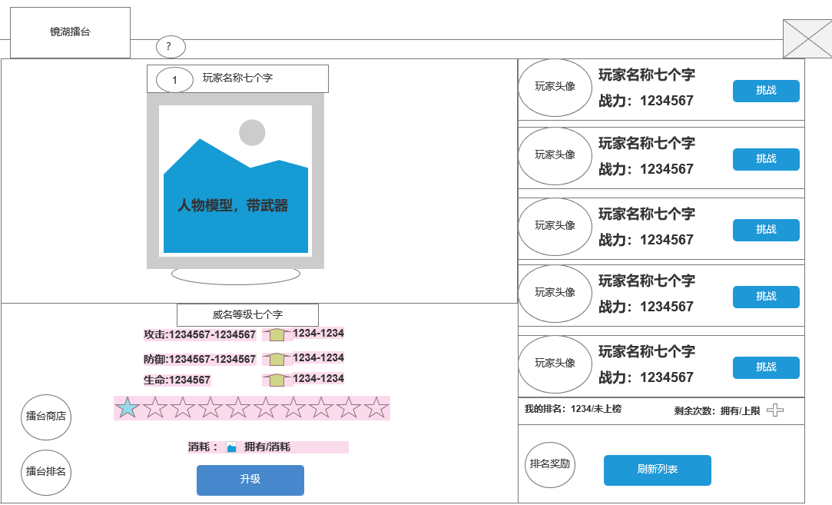
 |  |  |  |  | ▶ | 点击关闭界面，无其他功能。 |  | ▶ | 点击关闭界面，无其他功能。
 |  |  |  |  | ▶ | 按钮点击需要按下效果。 |  | ▶ | 按钮点击需要按下效果。
3
 |  |  |  |  | 3、 | 排行榜玩家信息 |  | 3、 | 排行榜玩家信息
 |  |  |  |  | ▶ | 排行榜第一名的 玩家要特殊显示，需要显示模型 |  | ▶ | 排行榜前3名的 玩家要特殊显示，需要显示模型
4
 |  |  |  |  | ▶ | 显示玩家的排名信息 |  | ▶ | 显示玩家的排名信息
 |  |  |  |  | ▶ | 排名第1之后的只能等级擂台排名查看 |  | ▶ | 显示玩家的积分信息
 |  |  |  |  |  |  |  | ▶ | 排名第4之后的只显示列表信息，列表可以上下滑动，最多可以拉到100名。
 |  |  |  |  | 4、 | 挑战对手信息 |  | ▶ | 玩家每次打开界面的时候刷新排行信息
 |  |  |  |  | ▶ | 显示玩家的头像、名字、积分 、战力信息 |  | 4、 | 挑战对手信息
 |  |  |  |  | ▶ | 显示挑战的奖励道具信息 |  | ▶ | 显示对手玩家的信息
 |  |  |  |  | ▶ | 显示挑战按钮 |  |  | 显示头像、玩家名字、玩家积分、玩家战力、挑战奖励信息。
 |  |  |  |  | ▶ | 界面至少需要显示5个固定位置，不做滑动处理 |  | ▶ | 出现对手规则：正常情况下总共显示5个玩家信息列表，竞技场功能开启时默认从501名开始，默认积分1000分，初始前500名默认都是机器人，。
 |  |  |  |  | 5、 | 我的排名信息 |  |  | 第1位：random（玩家当前名次+1,玩家当前名次+取整(玩家当前名次/10)+5）
5
 |  |  |  |  | ▶ | 显示我自己的排名 |  |  | 第2位：random（玩家当前名次-取整(玩家当前名次/10)-2，玩家当前名次+取整(玩家当前名次/10)）
8
 |  |  |  |  | 6、 | 关联按钮 |  |  | 第3位：random（玩家当前名次-取整(玩家当前名次/10)-1，玩家当前名次-1）
 |  |  |  |  | ▶ | 排名：点击打跳转至排行榜界面 |  |  | 第4位：random（玩家当前名次-2*取整(玩家当前名次/10)-2，玩家当前名次-取整(玩家当前名次/10)-2）
 |  |  |  |  | ▶ | 商店：点击跳转到商店界面 |  |  | 第5位：random（玩家当前名次-3*取整(玩家当前名次/10)-4，玩家当前名次-2*取整(玩家当前名次/10)-3）
 |  |  |  |  | 7、 | 刷新按钮 |  |  | 特殊情况：
 |  |  |  |  | ▶ | 点击刷新挑战对手 |  |  | 如果玩家排名<10名，则不需要按照公式来刷新对手，直接前10名随机（不会随到自己），列表顺序按照排名从上往下名次数字越来越小
 |  |  |  |  | ▶ | 按钮点击有内置CD |  | ▶ | 机器人规则
 |  |  |  |  | 8、 | 挑战次数 |  |  | 机器人用现在传奇的那一套，可以在表中配置名字、模型相关、实力、排名，积分，根据等级自动会放对应技能，能进行战斗
 |  |  |  |  | ▶ | 显示玩家当前剩余的挑战次数。 |  | ▶ | 点击挑战按钮
 |  |  |  |  | ▶ | 挑战次数每日刷新，显示当前次数和上限次数 |  |  | 如果没有挑战次数，则提示“挑战次数不足，无法挑战。”
 |  |  |  |  | ▶ | 次数栏右侧加号按钮点击可弹出购买次数的二级确认界面。 |  |  | 如果都满足条件，则进入副本战斗界面。
9
 |  |  |  |  |  |  |  | ▶ | 战斗
 |  |  |  |  |  |  |  |  | 竞技场是单独副本，自己和被挑战的玩家分成2个对立方进行战斗
 |  |  |  |  | 9、 | 威名升级信息栏 |  |  | 玩家进入竞技场副本后，不能切换战斗模式。
 |  |  |  |  | ▶ | 显示当前的威名 |  |  | 玩家自己可以操控角色进行战斗，被挑战的玩家AI则是自动战斗
6
 |  |  |  |  | ▶ | 显示当前威名等级属性 |  |  | 副本时间为5分钟，5分钟未结束战斗则把双方都踢出副本，副本关闭。
 |  |  |  |  | ▶ | 显示威名升级的消耗 |  | ▶ | 战斗结果
7
 |  |  |  |  | ▶ | 满级时，按钮置灰并显示：已满级 |  |  | 玩家击败对方则挑战胜利。
 |  |  |  |  |  |  |  |  | 如果玩家被对方击败则失败。
 |  |  |  |  |  |  |  |  | 如果玩家未在副本结束前击败对方，则算失败。
 |  |  |  |  |  |  |  |  | 如果玩家战斗过程中掉线，则算失败。
 |  |  |  |  |  |  |  |  | 如果玩家主动离开副本，则算失败。
 |  |  |  |  |  |  |  | ▶ | 战斗奖励
 |  |  |  |  |  |  |  |  | 如果玩家胜利，则弹出胜利界面，获得挑战胜利奖励，同时自己增加积分。
 |  |  |  |  |  |  |  |  | 如果玩家失败，则弹出失败界面，获得挑战失败奖励，同时根据规则计算积分。
 |  |  |  |  |  |  |  |  | 积分计算规则：
 |  |  |  |  |  |  |  |  | 胜利基础分是20分。
 |  |  |  |  |  |  |  |  | 失败基础分是-10分。
 |  |  |  |  |  |  |  |  | 胜利：
 |  |  |  |  |  |  |  |  | 0<对方积分-自己积分<50，则最终分数=基础分
 |  |  |  |  |  |  |  |  | 对方积分-自己积分>=50，则最终分数=min（基础分+取整（对方积分-自己积分-50）/10，40）
 |  |  |  |  |  |  |  |  | 对方积分-自己积分<0,则最终分数=max（基础分-取整（自己积分-对方积分）/10，10）
 |  |  |  |  |  |  |  |  | 失败：
 |  |  |  |  |  |  |  |  | 自己积分<=1200，失败不扣分
 |  |  |  |  |  |  |  |  | 自己积分>1200分后：
 |  |  |  |  |  |  |  |  | 0<对方积分-自己积分<50，则最终分数=基础分
 |  |  |  |  |  |  |  |  | 对方积分-自己积分>=50，则最终分数=min（基础分+取整（对方积分-自己积分-50）/10，-5）
 |  |  |  |  |  |  |  |  | 对方积分-自己积分<0,则最终分数=max（基础分-取整（自己积分-对方积分）/10，-20）
 |  |  |  |  |  |  |  | ▶ | 只有自己主动挑战才会有积分变化，被挑战的人积分不会变化。
 |  |  |  |  |  |  |  | 5、 | 我的排名信息
 |  |  |  |  |  |  |  | ▶ | 显示我自己的排名和积分信息，如果我的排名在1000名外，显示“未上榜”
 |  |  |  |  |  |  |  | 6、 | 关联按钮
 |  |  |  |  |  |  |  | ▶ | 排名：点击打跳转至排行榜界面
 |  |  |  |  |  |  |  | ▶ | 商店：点击跳转到商店界面

 |  |  |  |  |  |  |  | 7、 | 刷新按钮
 |  |  |  |  |  |  |  | ▶ | 点击刷新挑战对手，重新根据规则生成一次对手
 |  |  |  |  |  |  |  | ▶ | 按钮点击有内置CD 1秒
 |  |  |  |  |  |  |  | ▶ | 显示排名信息奖励，按照排名区间每日通过邮件进行发放

 |  |  |  |  |  |  |  | 8、 | 挑战次数
 |  |  |  |  |  |  |  | ▶ | 显示玩家当前的战力。
 |  |  |  |  |  |  |  | ▶ | 显示玩家当前剩余的挑战次数。
 |  |  |  |  |  |  |  | ▶ | 挑战次数每日刷新，显示当前次数和上限次数
 |  |  |  |  |  |  |  | ▶ | 次数栏右侧加号按钮点击可弹出购买次数的二级确认界面。

 |  |  |  |  |  |  |  | 9、 | 威名升级信息栏
 |  |  |  |  |  |  |  | ▶ | 可使用威名进行升级，升级可提升角色属性
 |  |  |  |  |  |  |  | ▶ | 威名等级名称跟随等级变动

 |  |  |  |  |  |  |  | ▶ | 若已升到最高星，则消耗消失，按钮显示：已满级

1
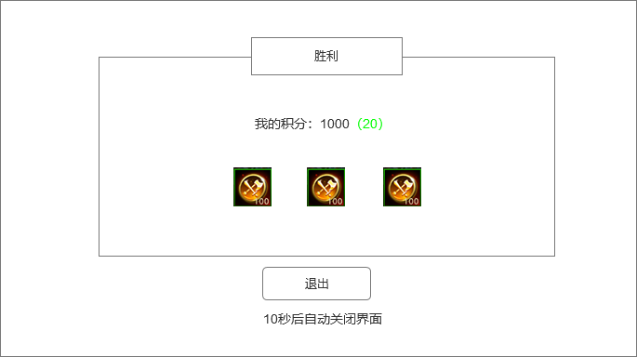
 |  | 战斗结算界面
 |  |  |  |  | 1、 | 界面标题
 |  |  |  |  | ▶ | 文本标题，分为2种：胜利和失败。

 |  |  |  |  | ▶ | 背景需要有一些装饰
 |  |  |  |  | ▶ | 胜利和失败的整体需要有颜色区分度，胜利整体显示亮色，失败显示暗灰色
 |  |  |  |  | 2、 | 排名信息
 |  |  |  |  | ▶ | 显示玩家战斗后最新的排名，括号内表示此次的积分变化 |  | 1、 | 界面标题
 |  |  |  |  |  | （绿色表示分数提示，灰色表示分数降低） |  | ▶ | 文本标题，分为2种：胜利和失败。
2
 |  |  |  |  | 3、 | 奖励信息 |  | 2、 | 排名信息
 |  |  |  |  | ▶ | 显示获得的奖励信息 |  | ▶ | 显示玩家战斗后最新的排名，括号内表示此次的积分变化，（绿色表示分数提示，灰色表示分数降低）
 |  |  |  |  | 4、 | 退出信息 |  | 3、 | 奖励信息
 |  |  |  |  | ▶ | 显示退出按钮，点击按钮，关闭界面，退出副本 |  | ▶ | 显示获得的奖励信息
 |  |  |  |  | ▶ | 按钮下方显示文本信息 |  | ▶ | 点击道具图标可弹出道具TIPS信息框
3
 |  |  |  |  |  |  |  | 4、 | 退出信息
 |  |  |  |  |  |  |  | ▶ | 显示退出按钮，点击按钮，关闭界面，退出副本
 |  |  |  |  |  |  |  | ▶ | 按钮下方显示文本信息
 |  |  |  |  |  |  |  |  | 10秒倒计时结束后自动关闭界面，退出副本

4

 | 战斗界面左边信息框

1
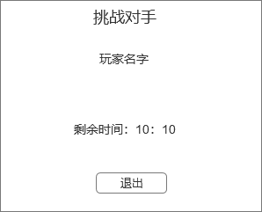
 |  |  |  |  | 1、 | 界面标题 |  | 1、 | 界面标题
 |  |  |  |  | ▶ | 显示标题文字 |  | ▶ | 显示标题文字
 |  |  |  |  | 2、 | 玩家信息 |  | 2、 | 玩家信息
 |  |  |  |  | ▶ | 显示玩家名字 |  | ▶ | 显示挑战的对手玩家名字
2
 |  |  |  |  | 3、 | 副本时间显示 |  | 3、 | 副本时间显示
 |  |  |  |  | ▶ | 显示战斗时间剩余信息 |  | ▶ | 显示战斗时间剩余信息
3
 |  |  |  |  | 4、 | 退出按钮 |  | 4、 | 退出按钮
 |  |  |  |  | ▶ | 点击按钮直接退出副本 |  | ▶ | 点击按钮直接退出副本

4

 | 奖励界面
1

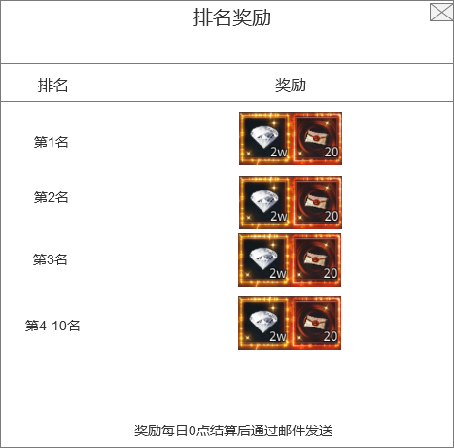
 |  |  |  |  | 1、 | 界面标题 |  | 1、 | 界面标题
 |  |  |  |  | ▶ | 文本标题 |  | ▶ | 文本标题
 |  |  |  |  | 2、 | 排名列表 |  | 2、 | 排名列表
 |  |  |  |  | ▶ | 列表显示不下可上下滑动 |  | ▶ | 列表显示不下可上下滑动
 |  |  |  |  | 3、 | 奖励信息 |  | 3、 | 奖励信息
 |  |  |  |  | ▶ | 显示获得的奖励信息 |  | ▶ | 显示获得的奖励信息
 |  |  |  |  | 4、 | 文本信息 |  | ▶ | 点击道具图标可弹出道具TIPS信息框
2
 |  |  |  |  | ▶ | 显示提示文本信息 |  | 4、 | 文本信息
 |  |  |  |  |  |  |  | ▶ | 显示提示文本信息，文本信息可配置
3

4

界面参考
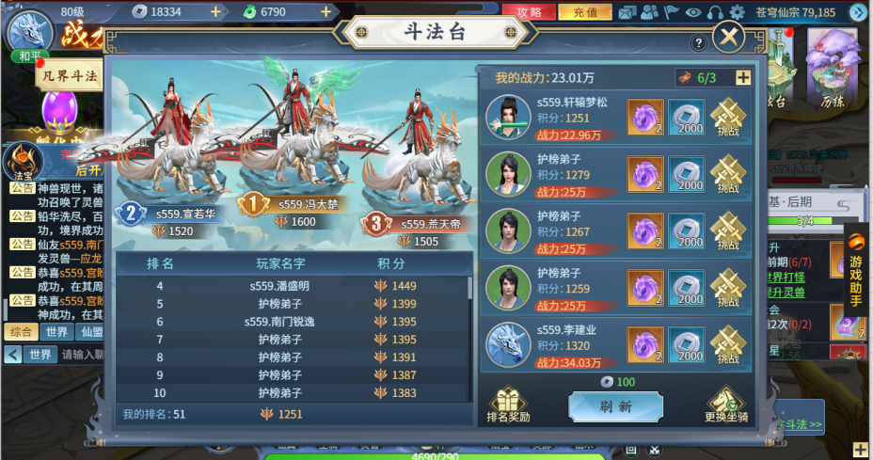
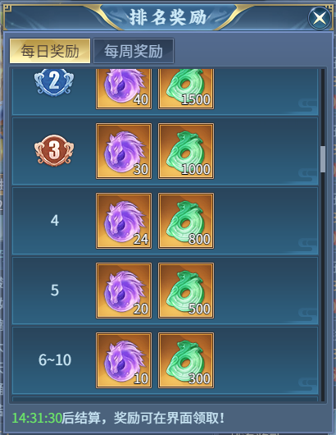
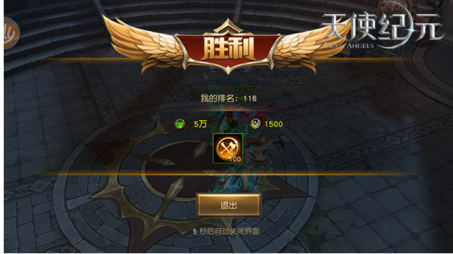
参考界面

美术需求
美术需求

 | UI需求
 | 序号 | 类型 | 对应界面 | 内容描述 | 功能需求 | 备注 | 参考图
 | 1 | UI | 竞技场 | 竞技场主界面 | 详见界面设计
 | 2 | UI | 竞技场 | 竞技场战斗结算界面 | 详见界面设计 | 需要胜利和失败2种界面
 | 3 | UI | 竞技场 | 竞技场每日奖励弹窗界面 | 详见界面设计
 | 4 | UI | 竞技场 | 竞技场战斗副本信息框 | 详见界面设计
 | 5 | ui | 映月新秀 | 竞技场称号文字 | 竞技场称号文字 | 映月新秀
 | 6 | ui | 踏波行者 | 竞技场称号文字 | 竞技场称号文字 | 踏波行者
 | 7 | ui | 镜心侠士 | 竞技场称号文字 | 竞技场称号文字 | 镜心侠士
 | 8 | ui | 碎浪高手 | 竞技场称号文字 | 竞技场称号文字 | 碎浪高手
 | 9 | ui | 平湖大师 | 竞技场称号文字 | 竞技场称号文字 | 平湖大师
 | 10 | ui | 倒影宗师 | 竞技场称号文字 | 竞技场称号文字 | 倒影宗师
 | 11 | ui | 凌波尊者 | 竞技场称号文字 | 竞技场称号文字 | 凌波尊者 | 
 | 12 | ui | 明镜圣者 | 竞技场称号文字 | 竞技场称号文字 | 明镜圣者
 | 13 | ui | 无痕天人 | 竞技场称号文字 | 竞技场称号文字 | 无痕天人
 | 14 | ui | 镜湖之主 | 竞技场称号文字 | 竞技场称号文字 | 镜湖之主
 | 15

 | 原画需求
 | 序号 | 类型 | 对应界面 | 内容描述 | 功能需求 | 备注 | 参考图
 | 无

 | ICON需求
 | 序号 | 类型 | 图标需求 | 内容描述 | 功能需求 | 尺寸需求 | 参考图
 | 1 | ICON | 入口图标 | 竞技场
 | 2 | ICON | 道具图标 | 竞技场积分图标
 | 3 | ICON | 道具图标 | 竞技场货币-荣誉

 | 动效需求
 | 序号 | 类型 | 描述 | 内容描述 | 功能需求 | 备注 | 参考图
 | 1

 | 其他
 | 序号 | 类型 | 对应界面 | 内容描述 | 功能需求 | 备注 | 参考图
 | 1

